Лист1
ПЕРШИЙ РІВЕНЬ
 | Протестуй UI/UX сайту Оксфорд Медикал. В Google docs створи 5 багів з дотриманням усіх вимог до оформлення багу.

Bug-reports
ID | BUG_1 | BUG_2 | BUG_3 | BUG_4 | BUG_5
Summary | На сторінці Контакти при виборі ЕNG мови в адресах клінік слово "Клиника…..." на російській мові | На всіх сторінках сайту при виборі мови УКР та ENG поле пошуку має назву на російській мові "Поиск по сайту" | На сторінці Мапа сайту в ENG мовній версії сайту граматична помилка "SITEMAP". Правильно "SITE MAP" | В ENG мовній версії сайту на головній сторінці блок Відгуки форма для написання відгуку має різномовні поля | В ENG мовній версії сайту на сторінці "Мапа сайту" використані різні шрифти
Pre-conditions | Відкрити сайт https://oxford-med.com.ua/ | Відкрити сайт https://oxford-med.com.ua/ | Відкрити сайт https://oxford-med.com.ua/ | Відкрити сайт https://oxford-med.com.ua/ | Відкрити сайт https://oxford-med.com.ua/

Steps | Обрати місто Київ | Обрати місто Київ | Обрати місто Київ | Обрати місто Київ | Обрати місто Київ
 | Вибрати ENG мову в правому верхньому куті | Вибрати ENG мову в правому верхньому куті | Вибрати ENG мову в правому верхньому куті | Вибрати ENG мову в правому верхньому куті | Вибрати ENG мову в правому верхньому куті
 | Натиснути/відкрити "CONTACTS" | Натиснути на значок лупи/пошуку | Прокрутити сторінку вниз до футера | Прокрутити сторінку вниз до блоку з відгуками | Прокрутити сторінку вниз до футера
 | Прокрутити сторінку нижче до кінця карти |  | Натиснути Site Map | Натиснути "Leave a recall" | Натиснути Site Map
 |  |  |  |  | Прокрутити сторынку до "Gynecology"
Actual result | Перед адресою клініки прописано слово "КЛИНИКА" на рос. Мові | Поле пошуку має назву на російській мові "Поиск по сайту" для всіх мовних версій сайту в браузерах Chrome, Opera. В браузері Explorer поле пошуку не має ніякої назви для всіх мовних версій сайту. | SITEMAP | Назва форми та поле дії в формі на російській мові для ENG мовної версії сайту | Різні шрифти в ENG мовній версії сайту на сторінці "Мапа сайту"
Expected result | Має бути прописана тільки адреса клініки без слова "Клиника" | Поле пошуку повинно мати назву відповідну для всіх мовних версій сайту | SITE MAP | Назва форми та поле дії в формі має бути на англійській мові для ENG мовної версії сайту | Шрифти повинні бути однакові для всіх мовних версій сайту
Environment | Chrome, Opera, Explorer | Chrome, Opera, Explorer | Chrome, Opera, Explorer | Chrome, Opera, Explorer | Chrome, Opera, Explorer
Severity | LOW | LOW | LOW | LOW | LOW
Priority | LOW | LOW | LOW | LOW | LOW
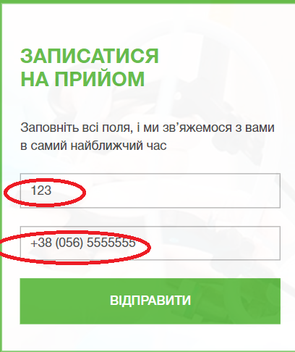
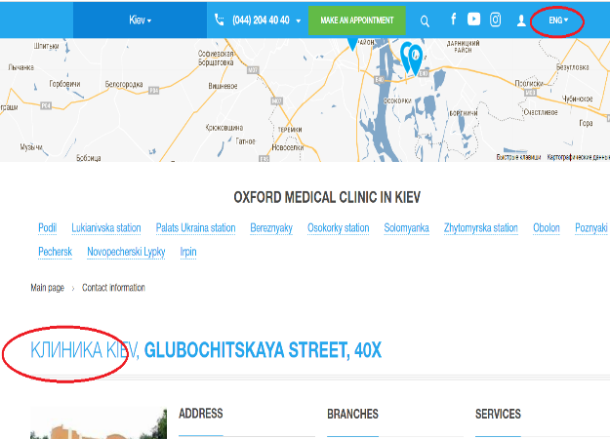
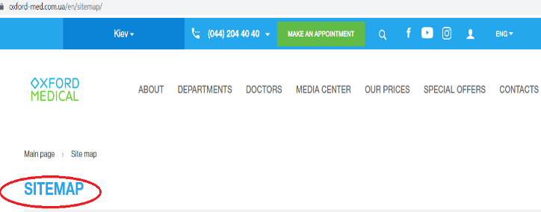
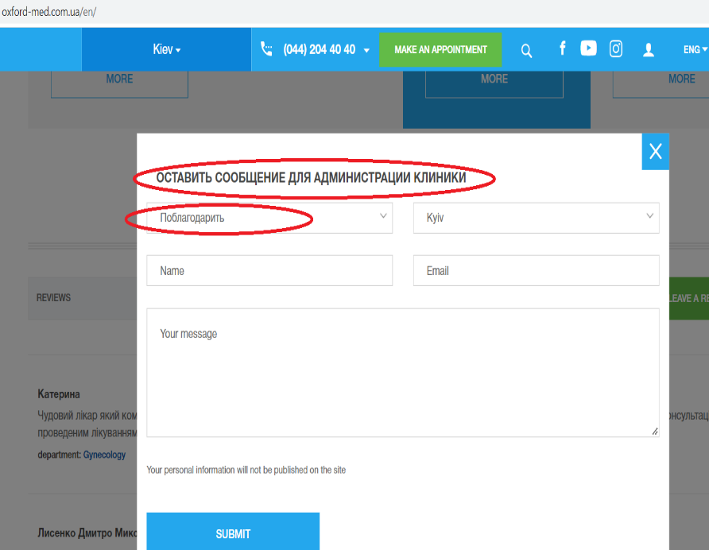
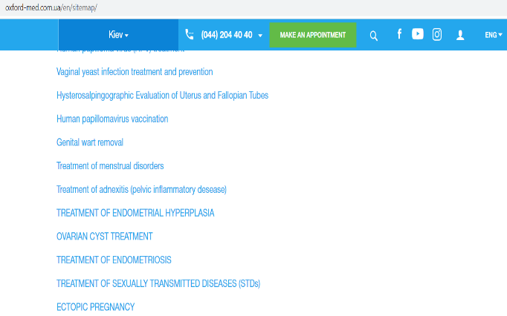
Attachment



ДРУГИЙ РІВЕНЬ
 | Проведи кросбраузерне тестування знайдених раніше багів у трьох різних браузерах.

 | Тестування проведено в браузерах Chrome, Opera, Explorer, баги відтворюються у всіх браузерах однаково, окрім BAG_2, що зафіксовано у баг-репорті

